Normas
PORRA COPA AMÉRICA 2024

10€ por participar. Imprescindible entregar resultados y justificante de pago antes del inicio del primer partido Se apostará por todos los partidos en varias fases (primero grupos, octavos, etc). En la primera apuesta se presentará el cuadro entero para entregar equipos que pasan a octavos, cuartos, semis y ganador

 | Puntos | Puntos máx |  |  | Reparto de Premios
Signo de partido (1x2) en FG | 5 | 120 |  |  | Fase de grupos |  | Fase de eliminatorias |  | General
Número goles L ó V en FG | 0 | 0 |  |  | Primero | 100% | Primero | 100% | Primero | 100%
Puntos adicionales resultado exacto FG | 5 | 120 |  |  | Segundo | 0% | Segundo | 0% | Segundo | 0%
Signo de partido (1x2) en Cuartos | 5 | 20 |  |  | Tercero | 0% | Tercero | 0% | Tercero | 0%
Número goles L ó V en Cuartos | 0 | 0 |  |  | Cuarto | 0% | Cuarto | 0% | Cuarto | 0%
Puntos adicionales resultado exacto Cuartos | 5 | 20 |  |  | Quinto | 0% | Quinto | 0% | Quinto | 0%
Signo de partido (1x2) en Semis | 5 | 10 |  |  | Último | 0% | Último | 0% | Último | 0%
Número goles L ó V en Semis | 0 | 0 |  |  | Ganador de cada grupo | 0%
Puntos adicionales resultado exacto Semis | 5 | 10 |  |  | Total | 100% | Total | 100% | Total | 100%
Signo de partido (1x2) en Finales | 5 | 10

Número goles L ó V en Finales | 0 | 0
Puntos adicionales resultado exacto Finales | 5 | 10
Equipos campeones de grupo | 15 | 60
Equipos que pasan a cuartos | 20 | 160
Equipos que pasan a semis | 25 | 100
Equipos que juegan la final | 30 | 60
Campeón | 50 | 50
Goleador | 10 | 10 | Nombre vinicius
Max. Asistidor | 10 | 10 | Nombre messi
MVP del torneo | 10 | 10 | Nombre vinicius
Golden Boy americano | 10 | 10 | Nombre endrick
Portero de oro | 10 | 10 | Nombre allison

Nombre | Nombre ISAAC BERMUDEZ

1 | isaacbermudez1@hotmail.com

Teléfono |  |  |  | UTC | -4

A
Grupo A
Grupo B
Grupo C
Grupo D

 |  |  |  |  |  |  |  |  |  |  |  |  |  |  |  |  |  | A
# | Fechas | Horas | PARTIDOS |  |  |  |  |  | Estadios | POSICIONES
 |  |  |  |  |  |  |  |  |  |  | Pts. | Gan. | Emp. | Per. | GF | GC | Dif. | País | J | Pts. | Gan. | Emp. | Per. | GF | GC | Argentina | Perú | Chile | Canadá

1 | 2024-06-20 20:00:00 | 2024-06-20 20:00:00 |  | Argentina | 2 | - | 0 | Canadá | Mercedes-Benz Stadium - ATLANTA, GA | Argentina | 9 | 3 | 0 | 0 | 6 | 1 | 5 | Argentina

2 | 2024-06-21 20:00:00 | 2024-06-21 20:00:00 |  | Perú | 1 | - | 2 | Chile | AT&T Stadium - ARLINGTON, TX | Canadá | 4 | 1 | 1 | 1 | 2 | 3 | -1 | Perú

9 | 2024-06-25 18:00:00 | 2024-06-25 18:00:00 |  | Perú | 0 | - | 0 | Canadá | Children's Mercy Park - KANSAS CITY, KS | Chile | 3 | 1 | 0 | 2 | 4 | 6 | -2 | Chile

10 | 2024-06-25 21:00:00 | 2024-06-25 21:00:00 |  | Chile | 1 | - | 3 | Argentina | MetLife Stadium - EAST RUTHERFORD, NJ | Perú | 1 | 0 | 1 | 2 | 1 | 3 | -2 | Canadá

17 | 2024-06-29 20:00:00 | 2024-06-29 20:00:00 |  | Argentina | 1 | - | 0 | Perú | Hard Rock Stadium - MIAMI, FL

18 | 2024-06-29 20:00:00 | 2024-06-29 20:00:00 |  | Canadá | 2 | - | 1 | Chile | Inter&Co Stadium - ORLANDO, FL

 |  |  |  |  |  |  |  | Aprendiz de Excel

 |  |  |  |  |  |  |  | Vídeo YouTube

B
Grupo A
Grupo B
Grupo C
Grupo D

 |  |  |  |  |  |  |  |  |  |  |  |  |  |  |  |  |  | B
# | Fechas | Horas | PARTIDOS |  |  |  |  |  | Estadios | POSICIONES
 |  |  |  |  |  |  |  |  |  |  | Pts. | Gan. | Emp. | Per. | GF | GC | Dif. | País | J | Pts. | Gan. | Emp. | Per. | GF | GC | México | Ecuador | Venezuela | Jamaica

3 | 2024-06-22 18:00:00 | 2024-06-22 18:00:00 |  | Ecuador | 0 | - | 1 | Venezuela | Levi's® Stadium - SANTA CLARA, CA | Venezuela | 9 | 3 | 0 | 0 | 4 | 0 | 4 | México

4 | 2024-06-22 21:00:00 | 2024-06-22 21:00:00 |  | México | 0 | - | 0 | Jamaica | NRG Stadium - HOUSTON, TX | Ecuador | 6 | 2 | 0 | 1 | 4 | 2 | 2 | Ecuador

11 | 2024-06-26 18:00:00 | 2024-06-26 18:00:00 |  | Ecuador | 2 | - | 0 | Jamaica | Allegiant Stadium - LAS VEGAS, NV | México | 1 | 0 | 1 | 2 | 1 | 3 | -2 | Venezuela

12 | 2024-06-26 21:00:00 | 2024-06-26 21:00:00 |  | Venezuela | 1 | - | 0 | México | SoFi Stadium - INGLEWOOD, CA | Jamaica | 1 | 0 | 1 | 2 | 0 | 4 | -4 | Jamaica

19 | 2024-06-30 20:00:00 | 2024-06-30 20:00:00 |  | México | 1 | - | 2 | Ecuador | State Farm Stadium - GLENDALE, AZ

20 | 2024-06-30 20:00:00 | 2024-06-30 20:00:00 |  | Jamaica | 0 | - | 2 | Venezuela | Q2 Stadium - AUSTIN, TX

 |  |  |  |  |  |  |  | Aprendiz de Excel

 |  |  |  |  |  |  |  | Vídeo YouTube

C
Grupo A
Grupo B
Grupo C
Grupo D

 |  |  |  |  |  |  |  |  |  |  |  |  |  |  |  |  |  | C
# | Fechas | Horas | PARTIDOS |  |  |  |  |  | Estadios | POSICIONES
 |  |  |  |  |  |  |  |  |  |  | Pts. | Gan. | Emp. | Per. | GF | GC | Dif. | País | J | Pts. | Gan. | Emp. | Per. | GF | GC | Estados Unidos | Uruguay | Panamá | Bolivia

5 | 2024-06-23 18:00:00 | 2024-06-23 18:00:00 |  | Estados Unidos | 2 | - | 1 | Bolivia | AT&T Stadium - ARLINGTON, TX | Uruguay | 9 | 3 | 0 | 0 | 8 | 1 | 7 | Estados Unidos

6 | 2024-06-23 21:00:00 | 2024-06-23 21:00:00 |  | Uruguay | 3 | - | 0 | Panamá | Hard Rock Stadium - MIAMI, FL | Estados Unidos | 6 | 2 | 0 | 1 | 5 | 4 | 1 | Uruguay

13 | 2024-06-27 18:00:00 | 2024-06-27 18:00:00 |  | Panamá | 1 | - | 2 | Estados Unidos | Mercedes-Benz Stadium - ATLANTA, GA | Panamá | 1 | 0 | 1 | 2 | 1 | 5 | -4 | Panamá

14 | 2024-06-27 21:00:00 | 2024-06-27 21:00:00 |  | Uruguay | 3 | - | 0 | Bolivia | MetLife Stadium - EAST RUTHERFORD, NJ | Bolivia | 1 | 0 | 1 | 2 | 1 | 5 | -4 | Bolivia

21 | 2024-07-01 21:00:00 | 2024-07-01 21:00:00 |  | Estados Unidos | 1 | - | 2 | Uruguay | GEHA Field at Arrowhead - KANSAS CITY, MO

22 | 2024-07-01 21:00:00 | 2024-07-01 21:00:00 |  | Bolivia | 0 | - | 0 | Panamá | Inter&Co Stadium - ORLANDO, FL

 |  |  |  |  |  |  |  | Aprendiz de Excel

 |  |  |  |  |  |  |  | Vídeo YouTube

D
Grupo A
Grupo B
Grupo C
Grupo D

 |  |  |  |  |  |  |  |  |  |  |  |  |  |  |  |  |  | D
# | Fechas | Horas | PARTIDOS |  |  |  |  |  | Estadios | POSICIONES
 |  |  |  |  |  |  |  |  |  |  | Pts. | Gan. | Emp. | Per. | GF | GC | Dif. | País | J | Pts. | Gan. | Emp. | Per. | GF | GC | Brasil | Colombia | Paraguay | Costa Rica

7 | 2024-06-24 18:00:00 | 2024-06-24 18:00:00 |  | Colombia | 2 | - | 0 | Paraguay | NRG Stadium - HOUSTON, TX | Brasil | 7 | 2 | 1 | 0 | 8 | 4 | 4 | Brasil

8 | 2024-06-24 21:00:00 | 2024-06-24 21:00:00 |  | Brasil | 3 | - | 0 | Costa Rica | SoFi Stadium - INGLEWOOD, CA | Colombia | 7 | 2 | 1 | 0 | 6 | 3 | 3 | Colombia

15 | 2024-06-28 18:00:00 | 2024-06-28 18:00:00 |  | Colombia | 2 | - | 1 | Costa Rica | State Farm Stadium - GLENDALE, AZ | Paraguay | 1 | 0 | 1 | 2 | 2 | 5 | -3 | Paraguay

16 | 2024-06-28 21:00:00 | 2024-06-28 21:00:00 |  | Paraguay | 2 | - | 3 | Brasil | Allegiant Stadium - LAS VEGAS, NV | Costa Rica | 1 | 0 | 1 | 2 | 1 | 5 | -4 | Costa Rica

23 | 2024-07-02 21:00:00 | 2024-07-02 21:00:00 |  | Brasil | 2 | - | 2 | Colombia | Levi's Stadium - SANTA CLARA, CA

24 | 2024-07-02 21:00:00 | 2024-07-02 21:00:00 |  | Costa Rica | 0 | - | 0 | Paraguay | Q2 Stadium - AUSTIN, TX

 |  |  |  |  |  |  |  | Aprendiz de Excel

 |  |  |  |  |  |  |  | Vídeo YouTube

Cuartos
 |  | # | Fechas | Horas | CUARTOS |  |  |  |  | Estadios | Ganadores

1A | 2B | 25 | 2024-07-04 21:00:00 | 2024-07-04 21:00:00 | Argentina | 2 | - | 2 | Ecuador | NRG Stadium - HOUSTON, TX | Argentina
 |  |  |  |  | Penaltis | 3 | - | 2

1B | 2A | 26 | 2024-07-05 21:00:00 | 2024-07-05 21:00:00 | Venezuela | 1 | - | 1 | Canadá | AT&T Stadium - ARLINGTON, TX | Venezuela
 |  |  |  |  | Penaltis | 4 | - | 3

1D | 2C | 27 | 2024-07-07 18:00:00 | 2024-07-07 18:00:00 | Brasil | 3 | - | 1 | Estados Unidos | Allegiant Stadium - LAS VEGAS, NV | Brasil
 |  |  |  |  | Penaltis |  | -

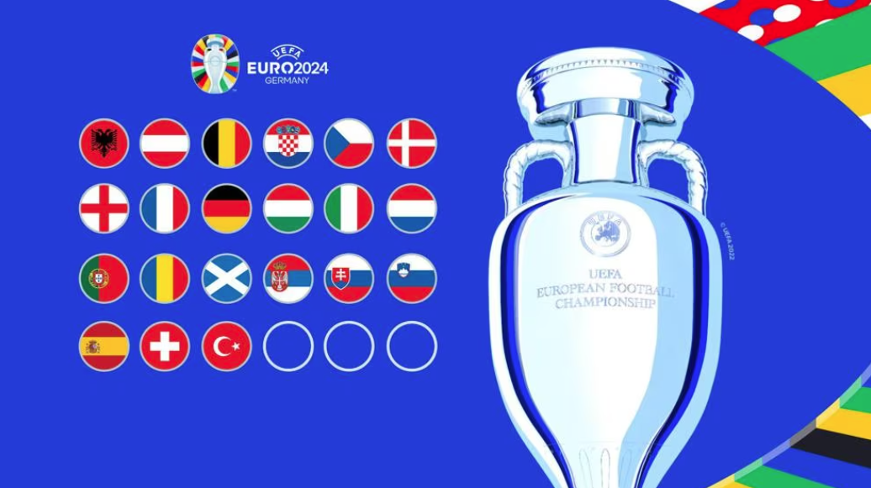
1C | 2D | 28 | 2024-07-07 21:00:00 | 2024-07-07 21:00:00 | Uruguay | 3 | - | 2 | Colombia | State Farm Stadium - GLENDALE, AZ | Uruguay
 |  |  |  |  | Penaltis |  | -


 |  |  |  |  |  |  |  |  |  |  | Aprendiz de Excel

 |  |  |  |  |  |  |  |  |  |  | Vídeo YouTube

